Hoja1
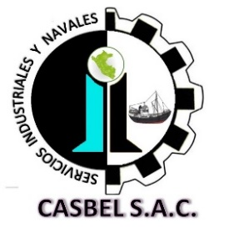

COTIZACIÓN POR SERVICIO
016

Fecha: | 08 de Julio de 2021 | Telefonos: | 986636584 - 986183519-915246722
Cliente: | PESQUERA ALTAIR
Contacto: | Ing. Anibal Aliaga / Srta Maria Luisa | Área : | PLANTA
Estimados sírvanse a revisar nuestra propuesta de cotización:
Item | DESCRIPCION | Cant. | C° Unit. | SUB TOTAL (S/)
A. | PINTADO EN SALA DE PROCESO
1 | Limpieza manual mecanica en zonas afectadas por corrosión(uso de esmeril, lijas circulares, para preparar superficie) | 1 | 7000 | 7000
2 | Aplicación de 01 capa de pintura Base (desmanche)
3 | Aplicación de 01 capa de pintura Acabado (puntual)
 |  |  | COSTO TOTAL (SOLO MANO DE OBRA) | S/.7,000.00
B. | COSTO DE MATERIALES
Descripcion |  | C° Unit | Cant. | SUB TOTAL
Anticorrosivo Jet 70 Blanco (galones) |  | 190 | 8 | 1520
Esmalte Epoxico FAST AyB Blanco (galones) |  | 130 | 33 | 4290
Jet Ecopoxy 90 Diluyente (galones) |  | 80 | 8 | 640
Thinner acrilico (galones) |  | 20 | 8 | 160
Trapo industrial (kilogramos) |  | 8 | 10 | 80
 |  |  | COSTO DE MATERIALES | S/.6,690.00
 |  |  | COSTO TOTAL SIN IGV | S/.13,690.00

Consideraciones:
- Los precios indicados no incluyen I.G.V., estan expresados en NUEVOS SOLES.
- Para los servicios a todo costo se requiere el 70% antes de iniciar, y el 30% al final.
- La empresa contratista pone en obra (herramientas, maquinaria y equipo, personal calificado con sus respectivos implementos de seguridad Epps)
- La presente cotización es valida durante los próximos 03 días.
Esperamos su pronta respuesta; nos ponemos a disposición para cualquier consulta comuniquese con nosotros; administracion@servicioscasbel.com
ADMINISTRACION DE CASBEL S.A.C.
¡Dios le bendiga!

